附件
會議紀錄附件一-系統註記補登填報格式
新北市呼吸治療師公會(範例)
序號 | 身分證 | 姓名 | 職類 (下拉選單) | 完訓課程(L2或L3) (下拉選單) | 結訓日期 | 辦訓單位 | 證明文件 (下拉選單) | 完訓影像檔(請貼上)
1 | A222222222 | 洪00 | 呼吸治療師 | 呼吸治療師L2 | 1080225 | 台灣呼吸治療學會 | 1.提供L2完訓證明且L2課程符合所屬職類
2 | A222222222 | 洪00 | 呼吸治療師 | 第2版L3 | 1090225 | 台灣呼吸治療學會 | 2.提供L3完訓證明且已完訓符合所屬職類L2 | 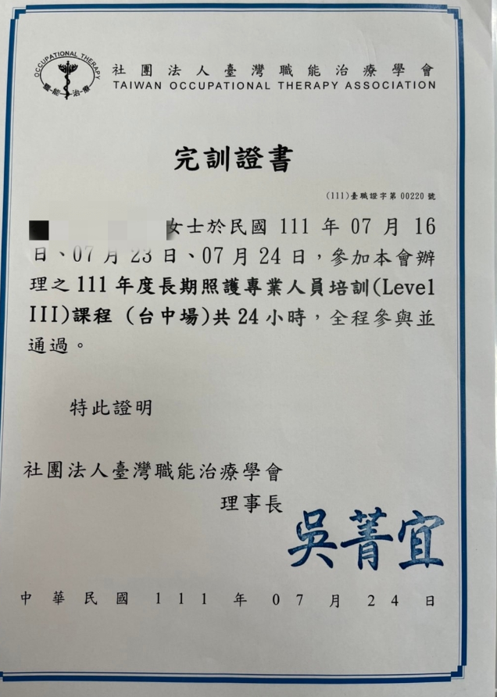

1.第2版L3課程係指本部110年2月25日衛部顧字第1091963201號函公告修定之長期照顧整合課程Level III 2.第1版L3課程係指本部110年2月25日衛部顧字第1091963201號函公告修定前之長期照顧整合課程Level III 3.本表係提供本部長照機構暨長照人員相關資訊管理資訊系統註記完成L2、L3課程

聯絡人: |  |  | 聯絡電話:

